CNY
订单号 | 入住日期 | 离店日期 | 应收 |  |  |  | ，
18755384232 | 2022-09-16 | 2022-09-18 | 528 | 528 | 2655694 | 0 | ，2655694 | #N/A
18908059269 | 2022-09-17 | 2022-09-18 | -52.51 | #N/A | 2586148 | #N/A | ，2586148 | #N/A | 特殊要求:18093253940修改日期补款单。 | A220920100532481
18909317005 | 2022-09-17 | 2022-09-18 | 150 | #N/A | 2586148 | #N/A | ，2586148 | #N/A | 特殊要求:此单是18093253940的补款单，差价150人民币，如此单确认，原单18093253940的日期将确认新日期：9月17日至18日给客人，谢谢。 。
18595384614 | 2022-08-03 | 2022-08-07 | -291 | #N/A | 2640950 | #N/A | ，2640950 | #N/A | 本期扣款291元
18236553445 | 2022-08-04 | 2022-08-06 | -744 | #N/A | 2606492 | #N/A | ，2606492 | #N/A | 本期扣款744元
18583828666 | 2022-08-13 | 2022-08-15 | -973 | #N/A | 2639715 | #N/A | ，2639715 | #N/A | 本期扣款973元
18438159872 | 2022-08-17 | 2022-08-19 | -2230 | #N/A | 2625510 | #N/A | ，2625510 | #N/A | 本期扣款2230元
18810386149 | 2022-08-26 | 2022-08-28 | -385 | #N/A | 2660811 | #N/A | ，2660811 | #N/A | 本期扣款385元

 |  |  | 191789.23

CNY / HKD 当前参考汇率: 1.116266139
总计： 191789.23 CNY/ 214087.82 HKD

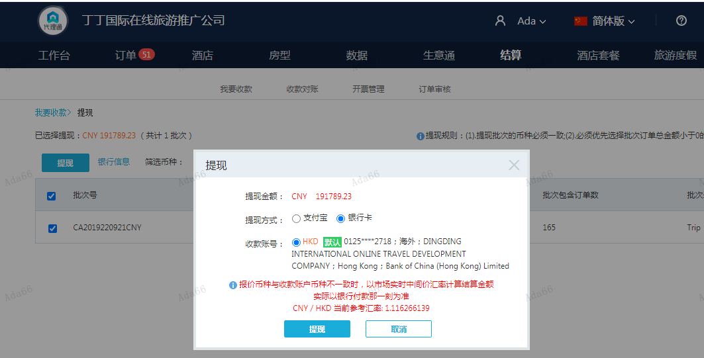

MYR
订单号 | 入住日期 | 离店日期 | 应收 |  |  |  | ，
21029718062 | 2022-09-17 | 2022-09-18 | 65 | #N/A | #N/A | #N/A | #N/A | #N/A

MYR / HKD 当前参考汇率: 1.72195897826685
总计：65 MYR/ 111.93 HKD

